Académie
Figure 1 : Proportion d’élèves présentant une maîtrise satisfaisante (au-dessus du seuil 2) selon le domaine évalué en français de CE1 en 2019, 2020 et 2021 dans l’académie d’Orléans-Tours

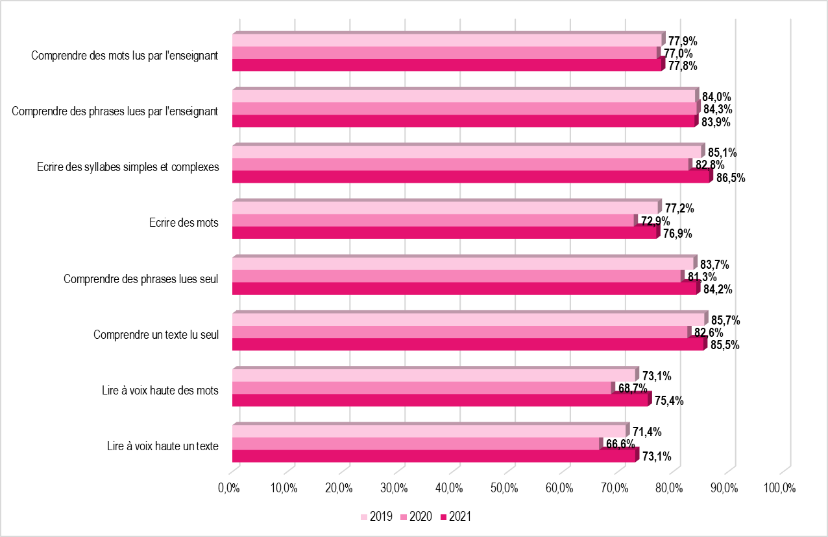
 | Comprendre des mots lus par l'enseignant | Comprendre des phrases lues par l'enseignant | Ecrire des syllabes simples et complexes | Ecrire des mots | Comprendre des phrases lues seul | Comprendre un texte lu seul | Lire à voix haute des mots | Lire à voix haute un texte
2019 | 77.9% | 84.0% | 85.1% | 77.2% | 83.7% | 85.7% | 73.1% | 71.4%
2020 | 77.0% | 84.3% | 82.8% | 72.9% | 81.3% | 82.6% | 68.7% | 66.6%
2021 | 77.8% | 83.9% | 86.5% | 76.9% | 84.2% | 85.5% | 75.4% | 73.1%

Note de lecture : A la rentrée 2021, 77,8 % des élèves de CE1 présentent une maîtrise satisfaisante dans le domaine «Comprendre des mots lus par l'enseignant», contre 77,0 % en 2020.
Champ : académie d’Orléans-Tours, public et privé sous contrat
Source : Rectorat de l'académie d'Orléans-Tours - DEP, MENJ-DEPP, Repères CE1.

Figure 2 : Proportion d’élèves présentant une maîtrise satisfaisante (au-dessus du seuil 2) selon le domaine évalué en mathématiques de CE1 en 2019, 2020 et 2021 dans l’académie d’Orléans-Tours

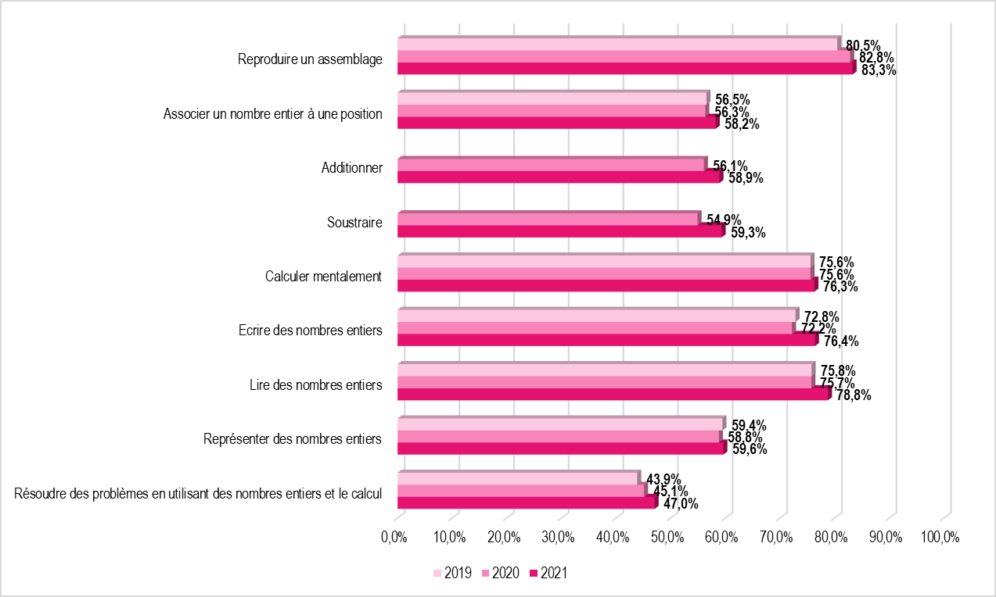
 | Reproduire un assemblage | Associer un nombre entier à une position | Additionner | Soustraire | Calculer mentalement | Ecrire des nombres entiers | Lire des nombres entiers | Représenter des nombres entiers | Résoudre des problèmes en utilisant des nombres entiers et le calcul
2019 | 80.5% | 56.5% |  |  | 75.6% | 72.8% | 75.8% | 59.4% | 43.9%
2020 | 82.8% | 56.3% | 56.1% | 54.9% | 75.6% | 72.2% | 75.7% | 58.8% | 45.1%
2021 | 83.3% | 58.2% | 58.9% | 59.3% | 76.3% | 76.4% | 78.8% | 59.6% | 47.0%

Note de lecture : A la rentrée 2021, 83,3 % des élèves de CE1 présentent une maîtrise satisfaisante dans le domaine «Reproduire un assemblage», contre 82,8 % en 2020.
Champ : académie d’Orléans-Tours, public et privé sous contrat
Source : Rectorat de l'académie d'Orléans-Tours - DEP, MENJ-DEPP, Repères CE1.

Réf. : Stats infos, n° 22.03 © DEP

